상품제안서
스위스밀리터리 친환경 2단자동 우산+180g코마사타올 세트 | 상품코드: F30501

 |  |  |  |  |  |  | 02-412-0044 | www.easy1.co.kr
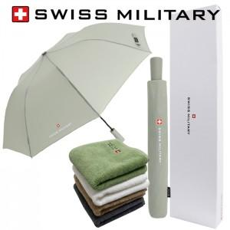

【상세/제작정보】 | 우산손잡이인쇄: 100개이상 개당 350원(별도), 100개미만 35,000원(별도)

【인쇄/포장옵션】 | 실크, 스티커 / 포장지포장

【공급단가】 | 수량 | 50~ | 100~ | 300~ | 500~ | 1,000~
*VAT별도 | 단가 | 14,400원 | 14,160원 | 13,800원 | 13,560원 | 13,200원

【상품 URL】 | http://www.easy1.co.kr/src/goods_detail.php?gdno=30501

